Gebrauchsanweisung
GEBRAUCHSANWEISUNG

 | 1- Kopiere das leere Arbeitsblatt ("G5") auf zusätzliche Blätter (1 Blatt pro Beobachtungsstandort). 2- Geben Sie den Namen und die Adresse der zu beobachtenden Baustelle an. 3- Nummerieren Sie die Riss-Messlehren. 4- Geben Sie die Höhe der Wand oder die Länge des Balkons / Überhangs in Metern an 5- Geben Sie das Datum der Beobachtung (14/07/21 für 14. Juli 2021) 6- Schreiben Sie die Ablesung auf dem Nonius jedes Riss-Messlehren in mm (Beispiel: 32,6). 7- Die Entwicklung der Neigung oder Neigung im Vergleich zur ersten Messung wird automatisch berechnet Führen Sie während der folgenden Beobachtungen die Aufgaben 5 und 6 aus.

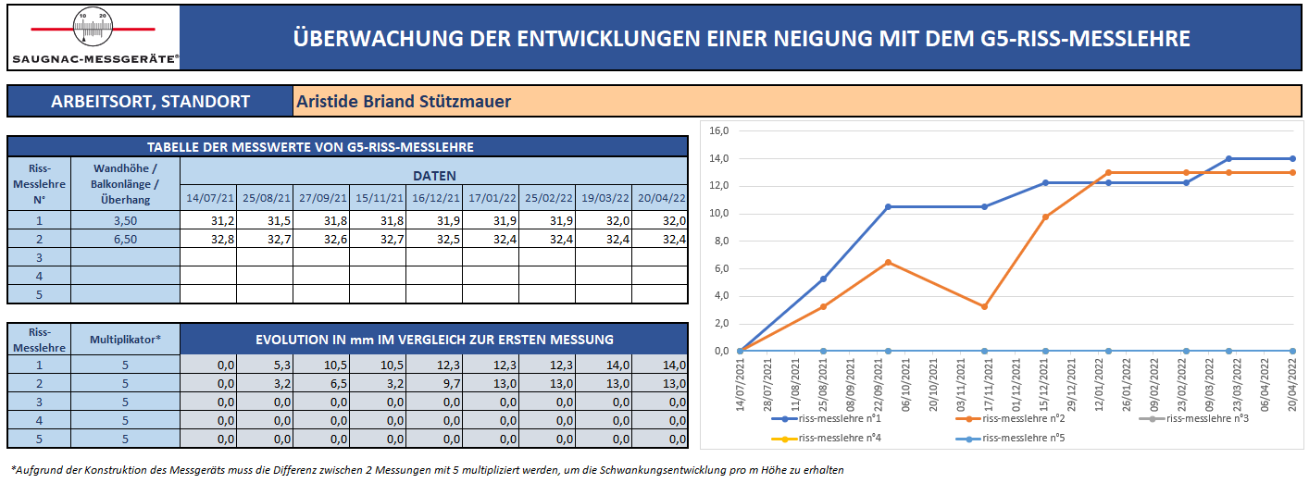
2

4
3
5

6

7

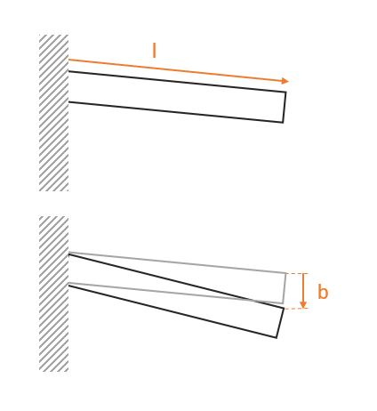

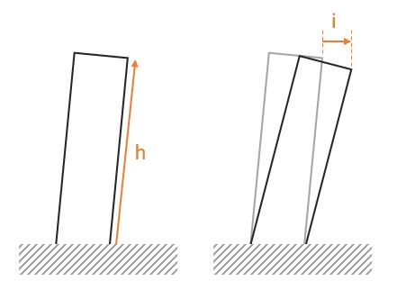

G5
 |  | ÜBERWACHUNG DER ENTWICKLUNGEN EINER NEIGUNG MIT DEM G5-RISS-MESSLEHRE

ARBEITSORT, STANDORT

TABELLE DER MESSWERTE VON G5-RISS-MESSLEHRE
Riss-Messlehre N° | Wandhöhe / Balkonlänge / Überhang | DATEN

1
2
3
4
5

Riss-Messlehre N° | Multiplikator* | EVOLUTION IN mm IM VERGLEICH ZUR ERSTEN MESSUNG
1 | 5 | 0.0 | 0.0 | 0.0 | 0.0 | 0.0 | 0.0 | 0.0 | 0.0 | 0.0
2 | 5 | 0.0 | 0.0 | 0.0 | 0.0 | 0.0 | 0.0 | 0.0 | 0.0 | 0.0
3 | 5 | 0.0 | 0.0 | 0.0 | 0.0 | 0.0 | 0.0 | 0.0 | 0.0 | 0.0
4 | 5 | 0.0 | 0.0 | 0.0 | 0.0 | 0.0 | 0.0 | 0.0 | 0.0 | 0.0
5 | 5 | 0.0 | 0.0 | 0.0 | 0.0 | 0.0 | 0.0 | 0.0 | 0.0 | 0.0

*Aufgrund der Konstruktion des Messgeräts muss die Differenz zwischen 2 Messungen mit 5 multipliziert werden, um die Schwankungsentwicklung pro m Höhe zu erhalten

G5 (Beispiel)
 |  | ÜBERWACHUNG DER ENTWICKLUNGEN EINER NEIGUNG MIT DEM G5-RISS-MESSLEHRE

ARBEITSORT, STANDORT |  |  |  | Aristide Briand Stützmauer

TABELLE DER MESSWERTE VON G5-RISS-MESSLEHRE
Riss-Messlehre N° | Wandhöhe / Balkonlänge / Überhang | DATEN
 |  | 2021-07-14 | 2021-08-25 | 2021-09-27 | 2021-11-15 | 2021-12-16 | 2022-01-17 | 2022-02-25 | 2022-03-19 | 2022-04-20
1 | 3.50 | 31.2 | 31.5 | 31.8 | 31.8 | 31.9 | 31.9 | 31.9 | 32.0 | 32.0
2 | 6.50 | 32.8 | 32.7 | 32.6 | 32.7 | 32.5 | 32.4 | 32.4 | 32.4 | 32.4
3
4
5

Riss-Messlehre N° | Multiplikator* | EVOLUTION IN mm IM VERGLEICH ZUR ERSTEN MESSUNG
1 | 5 | 0.0 | 5.3 | 10.5 | 10.5 | 12.2 | 12.2 | 12.2 | 14.0 | 14.0
2 | 5 | 0.0 | 3.2 | 6.5 | 3.2 | 9.7 | 13.0 | 13.0 | 13.0 | 13.0
3 | 5 | 0.0 | 0.0 | 0.0 | 0.0 | 0.0 | 0.0 | 0.0 | 0.0 | 0.0
4 | 5 | 0.0 | 0.0 | 0.0 | 0.0 | 0.0 | 0.0 | 0.0 | 0.0 | 0.0
5 | 5 | 0.0 | 0.0 | 0.0 | 0.0 | 0.0 | 0.0 | 0.0 | 0.0 | 0.0

*Aufgrund der Konstruktion des Messgeräts muss die Differenz zwischen 2 Messungen mit 5 multipliziert werden, um die Schwankungsentwicklung pro m Höhe zu erhalten

